listing
1) ENGLISH ITEM NAME (ex : OOOO machine) | 2)中文名称 | 3) MANUFACTUROR (ex : OOO company) | 4) MODEL NO (ex : abc-123) | 5)Serial number | 6)CN hs code | 7)VN hs code | 8)Material | 9) VOLTAGE (ex : 220V) | 10) CAPACITY (ex :1200KW) | 11) Manufacture date (yyyy-mm-dd) | 12) ORIGIN | 13) NEW or USED | 14) PICTURE (BEFORE PACKING) | 15) PICTURE (NAME PLATE or label) | 16)Quantity | 17)cost(RMB 13%VAT) | 18)cost(USD) | 19)Total cost(USD) | 20)CARTON NO. | 21)CTN QTY | 22)G.W(KGS) | 23)N.W(KGS) | 24)Package Size(CM) | 25)Part size(CM) | 26)应用范围 | 27)是否带电源
Feeder service fixture | 送料器维修治具 | Techsen Electronics(ShenZhen)Co.,Ltd |  | FSF2405025 |  |  | 铝/电木/电子/气动元件/PCB | 220V/24V | 75W | 2024.05.25 | China | NEW | 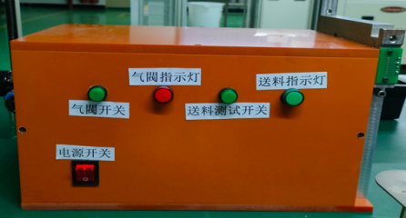 | 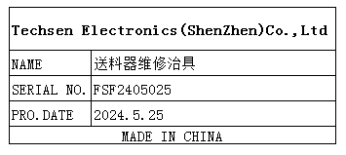 | 1 | 500 |  |  | L1 | 1 | 8KG | 6.5KG | 48*36*38 CM | 45*25*28 CM | SMT Feeder maintenance | NO
Velocity checker | 琴键力度检测机 | Techsen Electronics(ShenZhen)Co.,Ltd | GO-06A | PIE-PS052 |  |  | 铁/铝/电木/电子/气动元件/PCB | AC220V | 1KW | 2024.8.12 | China | NEW |  | 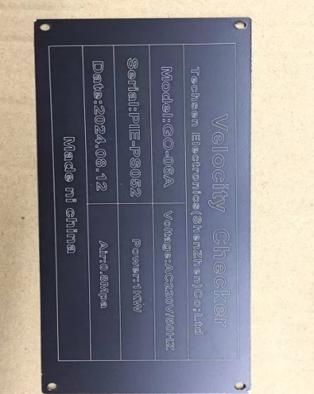 | 1 | 3000 |  |  | L2 | 1 |  | 100Kg |  | 180*75*115 | Used to test the strength of Keyboard | YES

